DomainName
無線網路：C4F請指定DNS、回家使用請拿掉!!
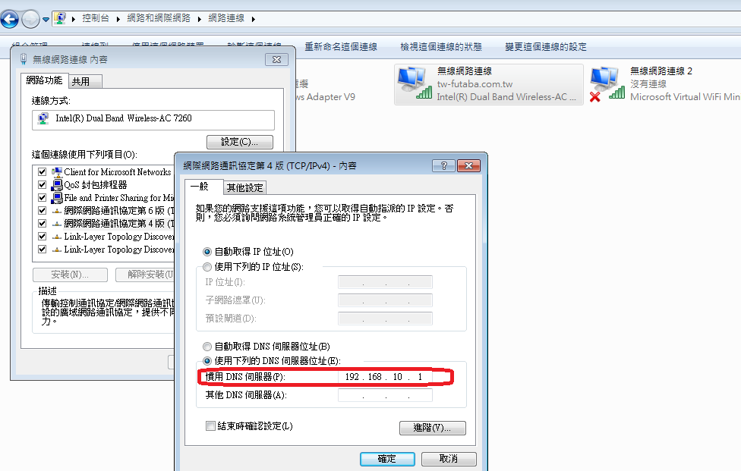

 | PROXY請改為192.168.10.29

